상품제안서
맥세이프 카드지갑 | 상품코드: F29785

 |  |  |  |  |  |  | 02-412-0044 | www.easy1.co.kr
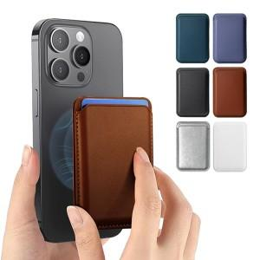

【상세/제작정보】 | <p><b><span style="font-size: 14pt;">* 불박인쇄 ​- </span><span style="font-size: 14pt;">동판비 50000원 별도</span></b></p><p><b><span style="font-size: 14pt;">* 배송비 </span><span style="font-size: 14pt;">(1BOX 200개) 6000원(VAT별도)</span></b></p>

【인쇄/포장옵션】 | 레이저, 불박, 풀칼라, 개별인쇄 / 포장지포장

【공급단가】 | 수량 | 100~ | 300~ | 500~ | 1,000~ | 3,000~
*VAT별도 | 단가 | 2,990원 | 2,860원 | 2,790원 | 2,720원 | 2,670원

【상품 URL】 | https://dev.easy1.co.kr:443/src/goods_detail.php?gdno=29785

